Capa
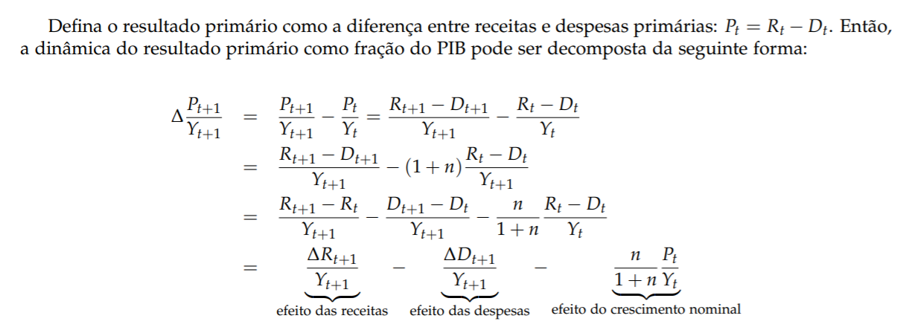

Chart1
 | Receitas líquidas | Gastos | Crescimento nominal | Total
2008 | 1.9% | -1.4% | -0.3% | 0.2%
2009 | 1.3% | -2.3% | -0.2% | -1.1%
2010 | 4.3% | -3.3% | -0.2% | 0.8%
2011 | 0.9% | -0.6% | -0.2% | 0.1%
2012 | 1.6% | -1.7% | -0.2% | -0.3%
2013 | 1.8% | -2.0% | -0.2% | -0.4%
2014 | 0.4% | -2.1% | -0.1% | -1.8%
2015 | 0.3% | -2.0% | 0.0% | -1.6%
2016 | 0.7% | -1.4% | 0.1% | -0.6%
2017 | 1.0% | -0.5% | 0.1% | 0.7%
2018 | 1.1% | -1.1% | 0.1% | 0.1%

